2_2
 |  |  |  |  |  |  |  |  |  | Q1

 |  |  |  |  |  |  |  |  |  | 89 | 89 | 173 | 173
 |  |  |  |  |  |  |  |  |  | 89 | 89 | 173 | 173
 |  |  |  |  |  |  |  |  |  | 89 | 89 | 170 | 170
 |  |  |  |  |  |  |  |  |  | 89 | 89 | 170 | 149
 |  |  |  |  |  |  |  |  |  | 89 | 89 | 170 | 149 |  |  | Histogram | prob (% percent) | Norm Histogram | CDF | Equalized intensity
 |  |  |  |  |  |  |  |  |  |  |  |  |  |  | 0 | 0 | 0 | 0 | 0 | 0
 |  |  |  |  |  |  |  |  |  |  |  |  |  |  | 89 | 10 | 0.5 | 0.5 | 0.5 | 127
 |  |  |  |  |  |  |  |  |  | 89 | 89 | 173 | 173 |  | 149 | 2 | 0.1 | 0.1 | 0.6 | 153 | 127 | 127 | 255 | 255
 |  |  |  |  |  |  |  |  |  | 89 | 89 | 173 | 173 |  | 170 | 4 | 0.2 | 0.2 | 0.8 | 204 | 127 | 127 | 255 | 255
 |  |  |  |  |  |  |  |  |  | 89 | 89 | 170 | 170 |  | 173 | 4 | 0.2 | 0.2 | 1 | 255 | 127 | 127 | 204 | 204
 |  |  |  |  |  |  |  |  |  | 89 | 89 | 170 | 149 |  | 255 | 0 | 0 | 0 | 1 | 255 | 127 | 127 | 204 | 153
 |  |  |  |  |  |  |  |  |  | 89 | 89 | 170 | 149 |  | sum | 20 |  |  |  | 255 | 127 | 127 | 204 | 153
Level Intensity | 0 | 89 | 149 | 170 | 173 | 255
Hist | 0 | 10 | 2 | 4 | 4 | 0 | จำนวนจุดในภาพ | 20
Normalized | 0 | 0.5 | 0.1 | 0.2 | 0.2 | 0 | ความถี่ที่พบข้อมูล % ที่พบข้อมูล
CDF | 0 | 0.5 | 0.6 | 0.8 | 1 | 1 | ความถี่สะสม |  |  | Q2
Intensity Equalized | 0 | 127 | 153 | 204 | 255 | 255
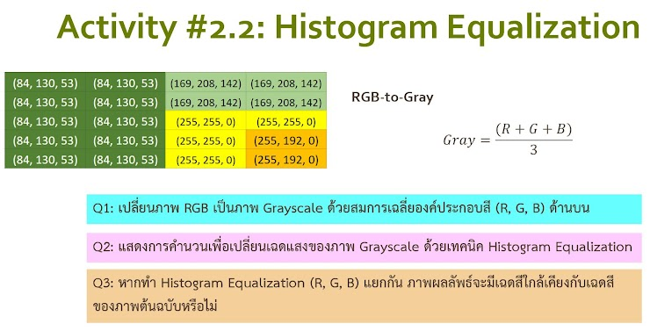
 |  |  |  |  |  |  |  |  | RED | 84 | 84 | 169 | 169 |  |  | Histogram | prob (% percent) | Norm Histogram | CDF | Equalized intensity | 127 | 127 | 178 | 178
 |  |  |  |  |  |  |  |  |  | 84 | 84 | 169 | 169 |  | 0 | 0 | 0 | 0 | 0 | 0 | 127 | 127 | 178 | 178
 |  |  |  |  |  |  |  |  |  | 84 | 84 | 255 | 255 |  | 84 | 10 | 0.5 | 0.5 | 0.5 | 127 | 127 | 127 | 255 | 255
 |  |  |  |  |  |  |  |  |  | 84 | 84 | 255 | 255 |  | 169 | 4 | 0.2 | 0.2 | 0.7 | 178 | 127 | 127 | 255 | 255
 |  |  |  |  |  |  |  |  |  | 84 | 84 | 255 | 255 |  | 255 | 6 | 0.3 | 0.3 | 1 | 255 | 127 | 127 | 255 | 255
 |  |  |  |  |  |  |  |  |  |  |  |  |  |  | sum | 20 |  |  |  | 255

 |  |  |  |  |  |  |  |  | GREEN | 130 | 130 | 208 | 208 |  |  | Histogram | prob (% percent) | Norm Histogram | CDF | Equalized intensity | 127 | 127 | 178 | 178
 |  |  |  |  |  |  |  |  |  | 130 | 130 | 208 | 208 |  | 0 | 0 | 0 | 0 | 0 | 0 | 127 | 127 | 178 | 178
 |  |  |  |  |  |  |  |  |  | 130 | 130 | 255 | 255 |  | 130 | 10 | 0.5 | 0.5 | 0.5 | 127 | 127 | 127 | 204 | 204
 |  |  |  |  |  |  |  |  |  | 130 | 130 | 255 | 192 |  | 192 | 2 | 0.1 | 0.1 | 0.6 | 153 | 127 | 127 | 204 | 153
 |  |  |  |  |  |  |  |  |  | 130 | 130 | 255 | 192 |  | 208 | 4 | 0.2 | 0.2 | 0.7 | 178 | 127 | 127 | 204 | 153
 |  |  |  |  |  |  |  |  |  |  |  |  |  |  | 255 | 4 | 0.2 | 0.2 | 0.8 | 204
 |  |  |  |  |  |  |  |  |  |  |  |  |  |  | sum | 20 |  |  |  | 255

 |  |  |  |  |  |  |  |  | BLUE | 53 | 53 | 142 | 142 |  |  | Histogram | prob (% percent) | Norm Histogram | CDF | Equalized intensity | 204 | 204 | 255 | 255
 |  |  |  |  |  |  |  |  |  | 53 | 53 | 142 | 142 |  | 0 | 6 | 0.3 | 0.3 | 0.3 | 76 | 204 | 204 | 255 | 255
 |  |  |  |  |  |  |  |  |  | 53 | 53 | 0 | 0 |  | 53 | 10 | 0.5 | 0.5 | 0.8 | 204 | 204 | 204 | 76 | 76
 |  |  |  |  |  |  |  |  |  | 53 | 53 | 0 | 0 |  | 142 | 4 | 0.2 | 0.2 | 1 | 255 | 204 | 204 | 76 | 76
 |  |  |  |  |  |  |  |  |  | 53 | 53 | 0 | 0 |  | 255 | 0 | 0 | 0 | 1 | 255 | 204 | 204 | 76 | 76
 |  |  |  |  |  |  |  |  |  |  |  |  |  |  | sum | 20 |  |  |  | 255

 |  |  |  |  |  |  |  |  |  | Q3: หากทำ Histogram Equalization (R, G,B) แยกกัน ภาพผลลัพธ์จะมีเฉดสีใกล้เคียงกับเฉดสีของภาพต้นฉบับหรือไม่
 |  |  |  |  |  |  |  |  |  | ตอบ เฉดสีของภาพที่ได้ไม่ใกล้เคียงกับภาพต้นฉบับ

 |  |  |  |  |  |  |  |  | I/p ต้นฉบับ | (84, 130, 53) | (84, 130, 53) | (169, 208, 142) | (169, 208, 142) | i/p | 89 | 89 | 173 | 173
 |  |  |  |  |  |  |  |  |  | (84, 130, 53) | (84, 130, 53) | (169, 208, 142) | (169, 208, 142) |  | 89 | 89 | 173 | 173
 |  |  |  |  |  |  |  |  |  | (84, 130, 53) | (84, 130, 53) | (255, 255, 0) | (255, 255, 0) |  | 89 | 89 | 170 | 170
 |  |  |  |  |  |  |  |  |  | (84, 130, 53) | (84, 130, 53) | (255, 255, 0) | (255, 192, 0) |  | 89 | 89 | 170 | 149
 |  |  |  |  |  |  |  |  |  | (84, 130, 53) | (84, 130, 53) | (255, 255, 0) | (255, 192, 0) |  | 89 | 89 | 170 | 149

 |  |  |  |  |  |  |  |  | o/p | (127, 127, 204) | (127, 127, 204) | (178, 204, 255) | (178, 204, 255) | o/p | 152 | 152 | 212 | 212
 |  |  |  |  |  |  |  |  |  | (127, 127, 204) | (127, 127, 204) | (178, 204, 255) | (178, 204, 255) |  | 152 | 152 | 212 | 212
 |  |  |  |  |  |  |  |  |  | (127, 127, 204) | (127, 127, 204) | (255, 255, 76) | (255, 255, 76) |  | 152 | 152 | 195 | 195
 |  |  |  |  |  |  |  |  |  | (127, 127, 204) | (127, 127, 204) | (255, 255, 76) | (255, 153, 76) |  | 152 | 152 | 195 | 161
 |  |  |  |  |  |  |  |  |  | (127, 127, 204) | (127, 127, 204) | (255, 255, 76) | (255, 153, 76) |  | 152 | 152 | 195 | 161

